Sheet1
产品名称 | 材质 | 可选颜色 | 产品图片 | 规格/mm |  |  | 容量/ml | 个/箱数(袋） | 价格（人民币含税）/箱（袋） | 起订量
 |  |  |  | 上口直径（mm) | 底直径(mm) | 高(mm)
一次性可降解餐盒 | 塑料可降解( Eco-Friendly) | 白色 | 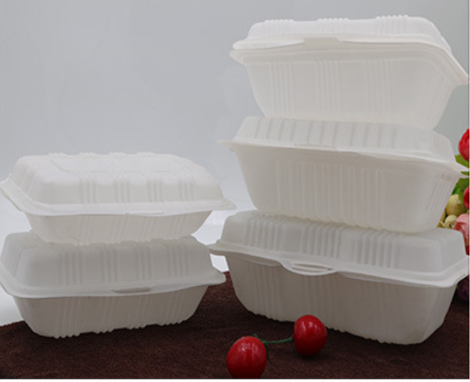 | 135 | 110 | 20 | 280
 |  |  |  | 143 | 116 | 35 | 1000
 |  |  |  | 149 | 123 | 35 | 350
 |  |  |  | 153 | 126 | 35 | 400
 |  |  |  | 170 | 140 | 35 | 600
圆形带盖透明餐盒带盖 | 食品级PP料 | 透明/黑色 | 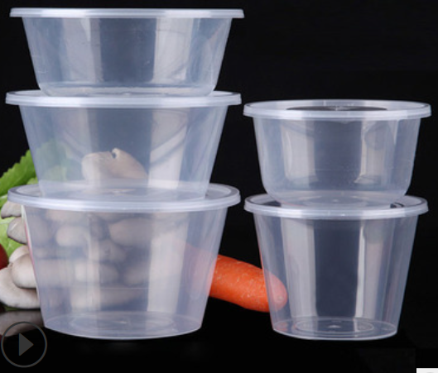 | 118 | 93 | 45 | 300
 |  |  |  | 118 | 88 | 63 | 450
 |  |  |  | 118 | 80 | 83 | 500
 |  |  |  | 148 | 115 | 58 | 625
 |  |  |  | 148 | 107 | 65 | 750
 |  |  |  | 148 | 106 | 7 | 800
 |  |  |  | 148 | 105 | 85 | 1000
 |  |  |  | 172 | 130 | 82 | 1250
 |  |  |  | 172 | 126 | 95 | 1500
 |  |  |  | 172 | 124 | 116 | 1750
 |  |  |  | 178 | 117 | 142 | 2000
一次性黑色长方形餐盒带盖 | 食品级PP料 | 盒子为纯黑色 盖子为透明色 | 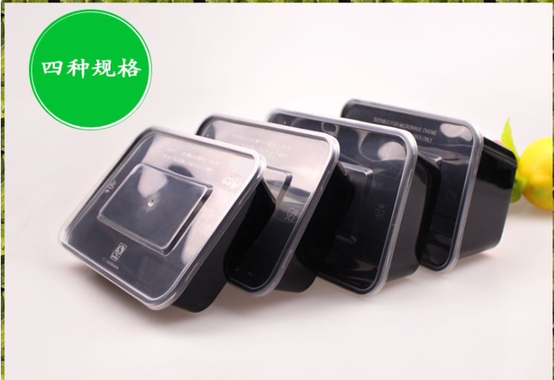 | 168 | 145 | 38 | 500
 |  |  |  | 169 | 143 | 47 | 650
 |  |  |  | 169 | 139 | 55 | 750

